Linea 300 4RT
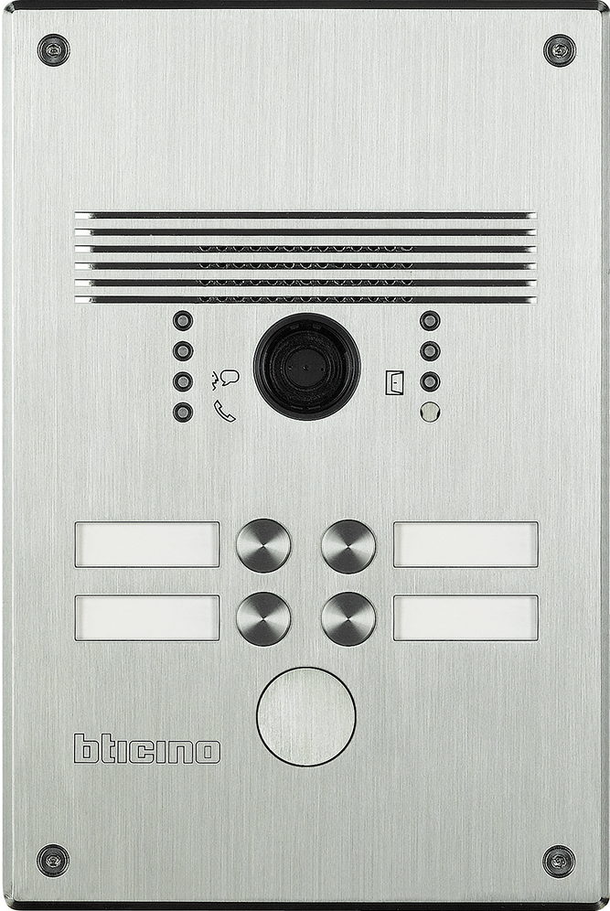
 | 1 | 2 |  | 308001 - Aluminium 308011 - Edelstahl

 | 3 | 4

Das gedruckte Namenschild in das entsprechende Namenfeld einschieben und das Schildplättchen danach einschieben, den überstehenden Teil mit der Nummerierung umschlagen.

 |  |  | benötigte Felder ausfüllen und Schrift anpassen ausdrucken und an den gestrichelten Linien ausschneiden ( gestestet mit HP Drucker ) Ausdruck: quer

 |  |  | Hinweis: Die Nummerierung auf der Vorlage entspricht der Belegung der Türstation von vorne gesehen.

